Tabela 1
Tabela 1: Podaci o osiguranju za period od 1. januara do 31. jula 2022. godine
Table 1: Insurance data for the period 1 January - 31 July 2022

Šifra Code | Vrste osiguranja/ Class of Insurance | Osiguranja/ Policies |  | Štete/ Claims
 |  | Broj osiguranja/ Number of Insurance | Bruto fakturisana premija/ Gross written premium GWP (€) | Broj šteta/ Number of Claims | Riješene štete/ Settled Claims
 |  |  |  |  | Broj/ Number | Iznos/ Amount (€)
01 | Osiguranje od nezgode/ Accident insurance | 41,250 | 6,787,784 | 6,527 | 5,956 | 3,959,885
02 | Zdravstveno osiguranje/ Health insurance | 12,705 | 2,453,018 | 12,041 | 10,630 | 950,832
03 | Osiguranje motornih vozila/ Motor vehicle Insurance | 16,415 | 4,210,653 | 2,610 | 2,097 | 2,551,083
04 | Osiguranje šinskih vozila/ Railway rolling stock insurance | 2 | 68,068 | 0 | 0 | 0
05 | Osiguranje vazduhoplova/ Aircraft insurance | 7 | 719,481 | 3 | 1 | 275,721
06 | Osiguranje plovnih objekata/ Vessel insurance | 41 | 324,255 | 1 | 0 | 0
07 | Osiguranje robe u prevozu/ Goods in transit insurance | 93 | 453,338 | 124 | 106 | 48,281
08 | Osiguranje imovine od požara i drugih opasnosti/ Insurance against fire and other threats to property | 35,815 | 2,387,997 | 293 | 202 | 334,131
09 | Ostala osiguranja imovine/ Other damage to property | 25,151 | 7,228,478 | 1,160 | 882 | 1,401,697
10 | Osiguranje od odgovornosti za upotrebu motornih vozila/ Motor vehicles liability insurance | 264,442 | 22,999,619 | 9,215 | 7,399 | 8,865,181
11 | Osiguranje od odgovornosti za upotrebu vazduhoplova/ Aircraft liability insurance | 33 | 814,901 | 34 | 34 | 3,683
12 | Osiguranje od odgovornosti za upotrebu plovihih objekata/ Vessel liability insurance | 3,043 | 266,706 | 17 | 14 | 12,183
13 | Osiguranje od opšte odgovornosti za štetu/ General liability insurance | 3,035 | 2,103,658 | 259 | 54 | 725,196
14 | Osiguranje kredita/ Credit insurance | 7,600 | 1,881,957 | 36 | 27 | 52,738
15 | Osiguranje jemstva/ Suretyship insurance | 232 | 40,642 | 16 | 12 | 11,228
16 | Osiguranje finansijskih gubitaka/ Financial loss insurance | 5,000 | 170,673 | 232 | 195 | 22,731
17 | Osiguranje troškova pravne zaštite/ Legal expense insurance | 1,627 | 3,006 | 2 | 0 | 0
18 | Putno osiguranje/ Travel insurance | 63,235 | 661,086 | 2,939 | 2,438 | 282,176
19 | Druge vrste neživotnih osiguranja/ Other classes of non-life insurance | 15,689 | 60,273 | 3 | 1 | 0
20 | Osiguranje života/ Life insurance | 70,484 | 10,721,990 | 1,535 | 1,379 | 5,327,170
21 | Rentno osiguranje/ Annuity insurance | 137 | 10,054 | 29 | 22 | 21,907
22 | Dopunsko osiguranje lica uz osiguranje života/ Supplementary insurance in addition to life insurance | 40,510 | 908,993 | 506 | 387 | 328,388
23 | Druge vrste životnih osiguranje/ Other classes of life insurance | 36 | 800 | 0 | 0 | 0
 | UKUPNO (neživotna osiguranja, vrste 01 - 19) TOTAL (non-life insurance, lines 01 -19) | 495,415 | 53,635,594 | 35,512 | 30,048 | 19,496,745
 | UKUPNO (životna osiguranja, vrste 20 - 23) TOTAL (life insurance 20 - 23) | 111,167 | 11,641,837 | 2,070 | 1,788 | 5,677,466
 | UKUPNO / TOTAL | 606,582 | 65,277,431 | 37,582 | 31,836 | 25,174,211
Izvor/Source: ANO/ISA

Grafik 1: Učešće vrsta osiguranja u ukupnoj BFP
Chart 1: Share of classes of insurance in total GWP
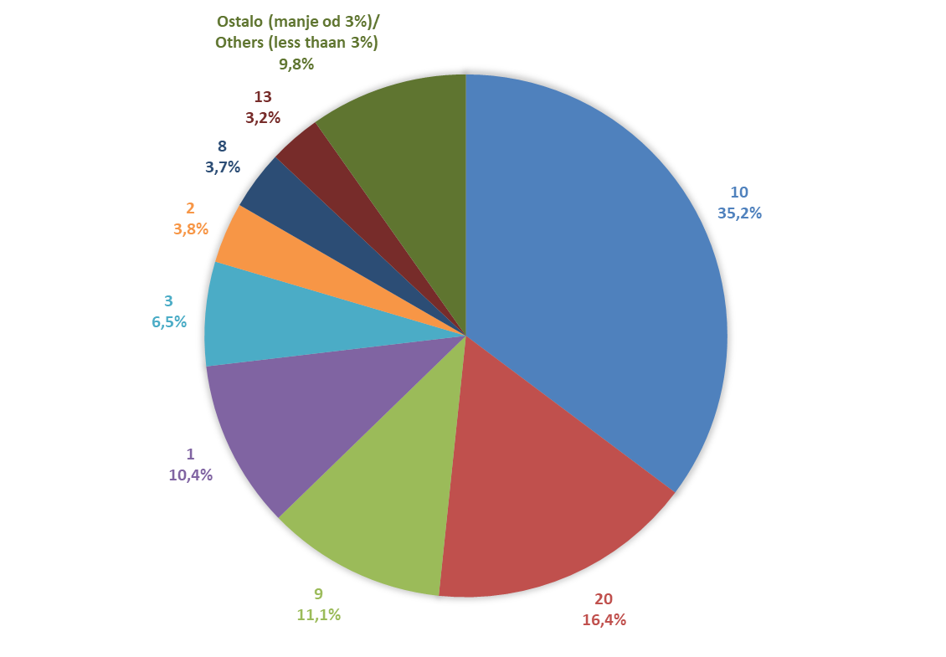

Izvor/Source: ANO/ISA

Sadržaj/Contents

